Matriz Curricular
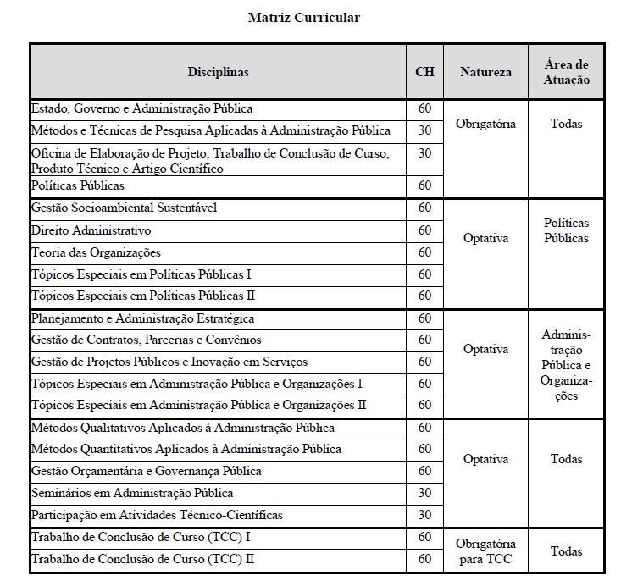

Estado, Governo e Administração Pública já ministrada em 2026.1
Métodos e Técnicas de Pesquisa Aplicadas às Administração Pública já ministrada em 2026.1
Oficina de Elaboração de Projeto, TCC, PTT e Artigo já ministrada em 2026.1

Seminários em Administração Pública já foi ministrada em 2026.1

